Note
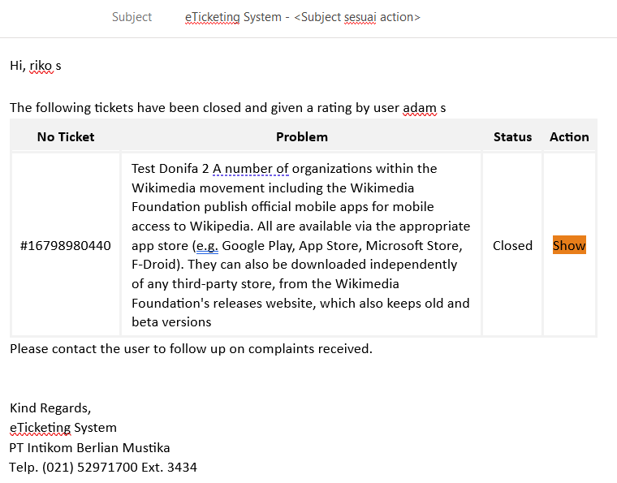
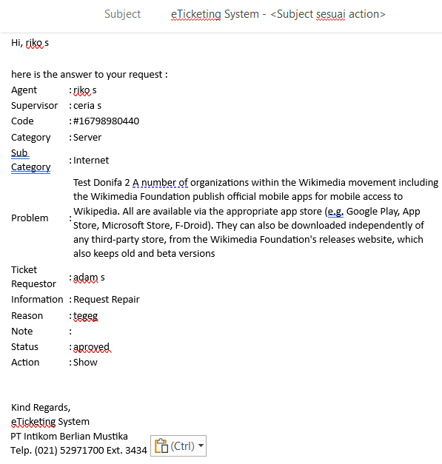
No | Catatan | Ket
1 | Notifikasi SLA belum di test | Sebaiknya ditest bersama developer
2 | Automatic closing ticket belum di test | Sebaiknya ditest bersama developer
3 | SLA Harus dihitung kembali, seperti nya perhitungan SLA masih belum benar | Sebaiknya ditest bersama developer
4 | Template email mohon di modifikasi
 | Template 1 |  | Template 2

